1.IDENTIFICACION
INFORMACIÓN GENERAL |  | INFORMACIÓN DEL ESTUDIO RESPECTIVO
 |  | NODO NÚMERO |  |  |  |  | 29163
 |  | INFORME NÚMERO |  |  |  |  | 1112
CONTRATISTA | UNIÓN TEMPORAL MOVILIDAD 2014 | ORDEN DE TRABAJO No. |  |  |  |  | PROGRAMACION BASICA
 |  | FECHA DE LA ORDEN DE TRABAJO |  |  |  |  | -
 |  | FECHA DE LA TOMA DE INFORMACIÓN |  |  |  |  | 080714
 |  | DÌA DE LA SEMANA
OBJETO DEL CONTRATO | REALIZAR LA TOMA DE INFORMACIÓN DE CAMPO, COMO INSUMO DEL PROGRAMA DE MONITOREO, SEGUIMIENTO Y PLANEACIÓN DEL TRÁNSITO Y EL TRANSPORTE DE BOGOTA D.C | TIPO DE ESTUDIO |  |  |  |  | VOLÚMENES POR TIPO DE VEHÍCULO
 |  | NOMBRE DEL ARCHIVO |  |  |  |  | 29163_AK_14_X_AC_53_140708_VOL.xlsx
 |  | CÓDIGO DEL ESTUDIO |  |  |  |  | VOL
 |  | LUGAR DE LA TOMA DE INFORMACIÓN
NÚMERO DE CONTRATO | 2072-2013 | COORDENADA X |  |  |  |  | LONGITUD
 |  | COORDENADA Y |  |  |  |  | LATITUD

FECHA DE INICIO DEL CONTRATO | 22-01-2014 | PROFESIONALES RESPONSABLES
 |  | CONSULTOR (DIRECTOR) |  |  |  |  | ING. MSC. SANDRA LUCIA NAVAS TEQUIA
 |  | CONSULTOR (COORDINADOR GENERAL) |  |  |  |  | ING. MSC. LUIS FERNANDO RUBIANO BARRERO
INTERVENTORÍA | UNIVERSIDAD NACIONAL DE COLOMBIA | CONSULTOR (EXPERTO EN TRÁNSITO Y TRANSPORTE) |  |  |  |  | ING. ESP. DIANA PAOLA PARADA
 |  | CONSULTOR (ING ANÀLISIS) |  |  |  |  | ING. GONZALO LOPEZ
 |  | INTERVENTORÍA (DIRECTOR) |  |  |  |  | ING. MSC. ARTURO ZARATE
 |  | INTERVENTORÍA (ESPECIALISTA) |  |  |  |  | ING. MSC. WILLIAM CASTRO
 |  | INTERVENTORÍA (RESIDENTE) |  |  |  |  | ING. JOSÉ EDWIN TORRES
OBJETO DEL CONTRATO | INTERVENTORÍA TÉCNICA, ADMINISTRATIVA Y FINANCIERA PARA LA TOMA DE INFORMACIÓN DE CAMPO COMO INSUMO DEL PROGRAMA DE MONITOREO, SEGUIMIENTO Y PLANEACIÓN DEL TRÁNSITO Y TRANSPORTE DE BOGOTÁ D.C. | SUPERVISOR SECRETARIA MOVILIDAD |  |  |  |  | ING. FABIAN GONZALEZ

 |  | VERSIONES DEL ESTUDIO
 |  | NÚMERO |  | FECHA | OBSERVACIONES
NÚMERO DE CONTRATO | 2072-2013 | Versión 0 |  | 14/07/14
 |  | Versión 0 |  | 15/07/14 | SE ATENDIERON OBSERVACIONES DE INTERVENTORÍA SEGÚN OFICIO FI-INT-CMTTUB14-332-14, SE DA RESPUESTA MEDIANTE OFICIO N° ICV-187-C-613. Se revisó la información registrada para los periodos, vehículos y volúmenes señalados en la hoja 2.base, para movimiento 1 en el periodo de las 07:15 horas las variaciones responden al incremento vehicular por la salida de usuarios del sector, el en periodo de las 19:15 horas se presentó obstrucción en el semáforo disminuyendo los volúmenes en livianos. Para el movimiento 2 en el periodo de 07:45 y 08:00 horas hay variación en el flujo vehicular de livianos sin evidenciarse una causa directa en el punto de aforo, en colectivos en el periodo de las 18:45 horas se presentó un vehículo el cual circulo vacío, se aclara que sobre la carrera 14 no se permite el tránsito de transporte de servicio público, observación mencionada en la versión anterior en la hoja 1. Identificación en el espacio de observaciones de toma de información.
 |  | Versión 1
FECHA DE INICIO DEL CONTRATO | 21-01-2014 | Versión 2

 |  | DESCRIPCIÓN DE LA TOMA DE INFORMACIÓN
 |  | TIPO DE VEHÍCULO | FACTOR DE EQUIVALENCIA | MOVIMIENTOS AFORADOS |  |  | No. DE PERÍODOS | HORA
ESQUEMA |  |  |  | ACCESO | LENTA | RÁPIDA | HORARIO DEL PERÍODO No. 1 | 06:00-09:00
 |  | L | 1 | NORTE | 1 | 1B | HORARIO DEL PERÍODO No. 2 | 17:00-20:00
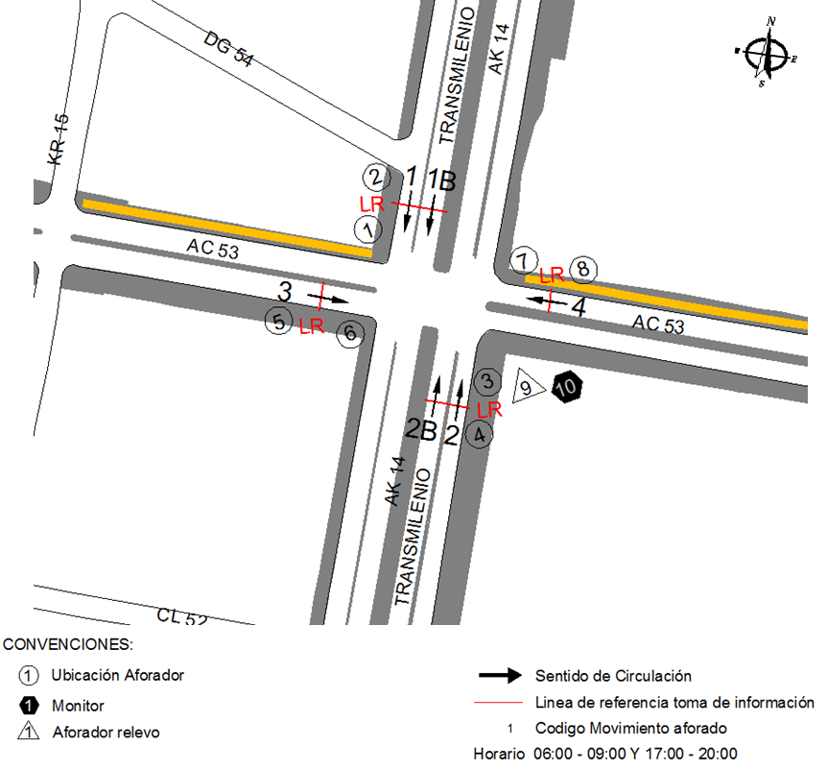
 |  | C | 2 | SUR | 2 | 2B
 |  |  |  | OESTE | 3 |  | No. DE HORAS TOMADAS |  | 6
 |  | BT | 2 | ESTE | 4 |  | HORARIO DE LA TOMA DE INFORMACIÓN |  | 06:00-09:00 Y 17:00-20:00
 |  | B | 2 |  |  |  | No. DE EQUIPOS UTILIZADOS |  | 10
 |  |  |  | OBSERVACIONES DE LA TOMA DE INFORMACIÒN
 |  | AL | 2 | OBSERVACION |  |  |  |  |  | ACCESO
 |  | AT | 2.5 | DURANTE TODA LA TOMA DE INFORMACIÓN SE REGISTRARON ÚNICAMENTE EL PASO DE SEIS BUSES LOS CUALES NO SE ENCONTRABAN PRESTANDO SERVICIO, DEBIDO A QUE SOBRE LA CARRERA 14 NO SE PERMITE EL TRÁNSITO DE TRANSPORTE DE SERVICIO PÚBLICO. |  |  |  |  |  | TODOS
 |  | BA | 2.5
 |  | ESP | 2
 |  | INT | 2
 |  | C2P | 2.5
 |  | C2G | 2.5
 |  | C3-C4 | 2.5
 |  | C5 | 2.5
 |  | >C5 | 2.5
 |  | M | 0.5
 |  | BIC | 0.3

 |  | ANALISIS PUNTUAL
 |  | LA INTERSECCIÓN DE LA AVENIDA CARRERA 14 (AVENIDA CARACAS) CON LA AVENIDA CALLE 53, SE ENCUENTRA UBICADA EN EL CENTRO DE LA CIUDAD, EN LA LOCALIDAD DE CHAPINERO. LA AVENIDA CARACAS ESTÁ COMPUESTA DE CUATRO CALZADAS CON SENTIDO DE CIRCULACIÓN NORTE-SUR Y VICEVERSA, DOS POR SENTIDO, DE DOS CARRILES CADA UNA, LAS CALZADAS INTERNAS SON DE USO EXCLUSIVO DEL SISTEMA TRANSMILENIO Y LAS EXTERNAS PARA LA CIRCULACIÓN DE TRÁFICO MIXTO. LA AVENIDA CALLE 53 SE CONFORMA DE DOS CALZADAS PARA TRÁFICO MIXTO (INCLUYE TPC), UNA POR SENTIDO, DE DOS CARRILES CADA UNA, PERMITE LA CIRCULACIÓN EN SENTIDO ESTE - OESTE Y VICEVERSA. EL PASO DE ESTA VÍA ES A NIVEL DE LA CARRERA 14. EL VOLUMEN TOTAL AFORADO DURANTE EL DÍA MARTES 8 DE JULIO DE 2014 FUE DE 32.484 VEHÍCULOS MIXTOS, COMPUESTOS DE LA SIGUIENTE MANERA: EL 57,7 % CORRESPONDEN A VEHÍCULOS LIVIANOS, EL 27,2 % MOTOS, EL 11,5 % TRANSPORTE PÚBLICO COLECTIVO (COLECTIVOS, BUSETA / BUSETON, BUSES) Y EL 1,0 % A VEHÍCULOS DE CARGA. LOS PERÍODOS DE MÁXIMA DEMANDA SE PRESENTAN ENTRE LAS 07:15 Y LAS 08:15 HORAS, Y ENTRE LAS 17:15 Y LAS 18:15 HORAS. LA HORA PICO TOTAL DE LA INTERSECCIÓN SE REGISTRA ENTRE LAS 17:15 Y LAS 18:15 HORAS, PERIODO EN EL QUE SE MOVILIZA UN TOTAL DE 6.197 VEHÍCULOS MIXTOS, DE LOS CUALES EL 52,3 % CORRESPONDE A VEHÍCULOS LIVIANOS, EL 33,6 % A MOTOS, EL 10,3 % A TRANSPORTE PUBLICO COLECTIVO Y MASIVO, EL 0,8% A CAMIONES Y FINALMENTE LAS BICICLETAS CON UNA PARTICIPACIÓN DEL 3,0%.

 |  | REGISTRO FOTOGRÁFICO
 |  | 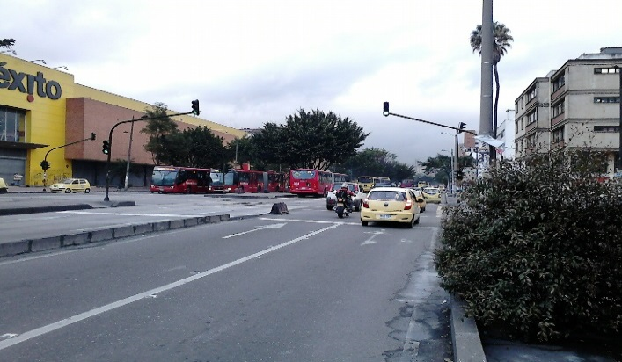 |  |  |  |  | 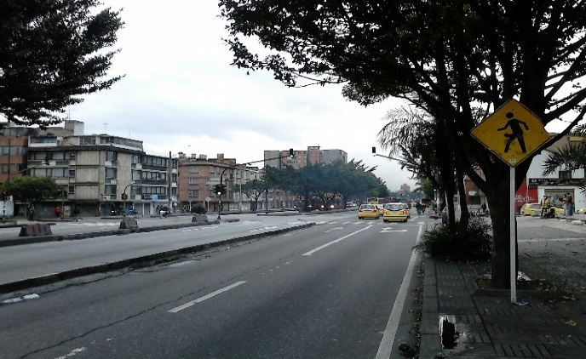

 |  | ACCESO NORTE |  |  |  |  | ACCESO SUR

 |  | 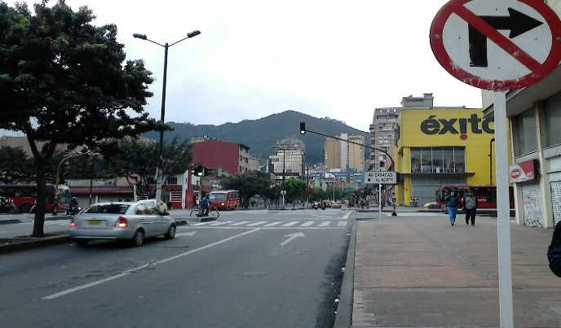 |  |  |  |  | 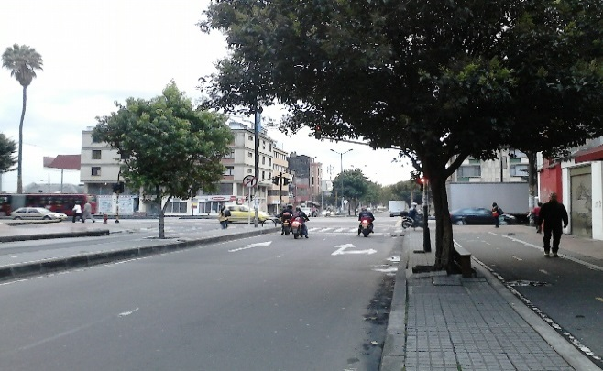

 |  | ACCESO OESTE |  |  |  |  | ACCESO ESTE

